로켓그로스 수수료율
변경된 풀필먼트 서비스 요금 계산기 바로가기
https://wing.coupang.com/tenants/rfm/settlements/fee-information?utm_source=previousfeepage

 | 쿠팡 판매 수수료
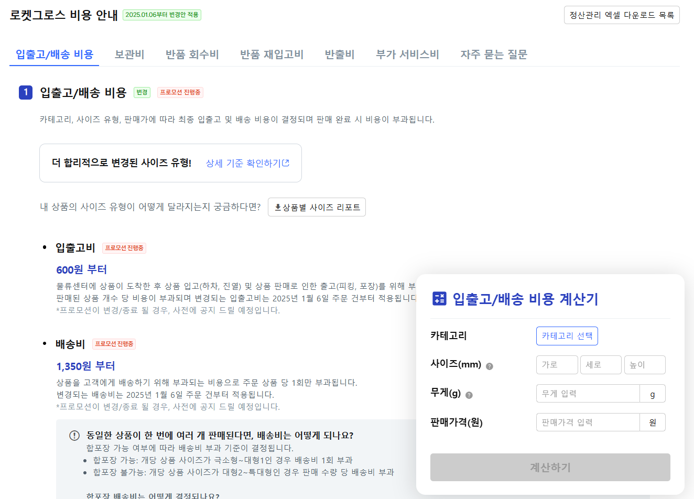
 | 대분류 | 중분류 | 소분류 | 기준 수수료
 | 가전디지털 | 기본 수수료 | - | 7.8%
 |  | 게임 | 성인용게임(19) | 6.8%
 |  |  | 휴대용게임 | 6.8%
 |  |  | PC게임 | 6.8%
 |  |  | TV/비디오게임 | 6.8%
 |  | 냉난방가전 | 냉난방에어컨 | 5.8%
 |  | 냉방가전 | 멀티형에어컨 | 5.8%
 |  |  | 벽걸이형에어컨 | 5.8%
 |  |  | 스탠드형에어컨 | 5.8%
 |  |  | 이동식 스탠드형에어컨 | 5.8%
 |  | 카메라/카메라용품 | 기타카메라 | 6.0%
 |  |  | 디지털카메라 | 5.8%
 |  |  | 초소형/히든카메라 | 6.0%
 |  |  | 카메라렌즈 | 5.8%
 |  |  | 캠코더/비디오카메라 | 6.0%
 |  |  | DSLR/SLR카메라 | 5.8%
 |  | 태블릿PC/액세서리 | 태블릿PC | 5.0%
 |  | 생활가전 | 냉장고 | 5.8%
위의 링크를 통해 접속하신 후 , 우측 하단에 입출고 / 배송 비용 계산기에 카테고리, 사이즈(mm), 무게, 판매가격을 넣고 계산하기를 눌러주시면 변경된 풀필먼트 서비스 요금이 조회됩니다. 이때, 사이즈는 바코드가 부착된 1개의 상품 포장 사이즈입니다 |  |  | 세탁기 | 5.8%
 |  | 빔/스크린 | 빔/프로젝터 | 5.8%
 |  | 영상가전 | 영상액세서리 | 5.8%
 |  |  | TV | 5.8%
 |  |  | VTR/DVD플레이어 | 5.8%
 |  | 컴퓨터/게임 | 컴퓨터 | 5.0%
 |  | 컴퓨터주변기기 | 3D프린터 | 5.8%
 |  |  | 기타프린터 | 5.8%
 |  |  | 레이져복합기 | 5.8%
 |  |  | 레이져프린터 | 5.8%
 |  |  | 모니터 | 4.5%
 |  |  | 복사기 | 5.8%
 |  |  | 스캐너 | 5.8%
 |  |  | 잉크젯복합기 | 5.8%
 |  |  | 잉크젯프린터 | 5.8%
 |  |  | 포토프린터 | 5.8%
 |  |  | 마우스/키보드 | 6.5%
 |  |  | 유무선공유기 | 6.5%
 |  |  | 태블릿/노트북악세사리 | 6.4%
 |  |  | 기타 | 6.4%
 | 가구/홈인테리어 | 기본 수수료 | - | 10.8%
 | 도서 | 기본 수수료 | - | 10.8%
 | 음반 | 기본 수수료 | - | 10.8%
 | 문구/사무용품 | 기본 수수료 | - | 10.8%
 |  | 문구/팬시용품 | 광학용품 | 8.8%
 |  | 사무용지류 | 포토전용지 | 7.8%
 | 출산/유아 | 기본 수수료 | - | 10.0%
 |  | 기저귀/물티슈 | 기저귀크림/파우더 | 9.8%
 |  | 영유아물티슈 | 영유아물티슈 | 8.2%
 |  | 영유아식품 | - | 7.8%
 |  | 분유 | 유아분유 | 6.4%
 |  | 기저귀 | 배변훈련팬티 | 6.4%
 |  |  | 수영장기저귀 | 6.4%
 |  |  | 일회용기저귀 | 6.4%
 |  |  | 천기저귀 | 6.4%
 | 스포츠/레저용품 | 기본 수수료 | - | 10.8%
 |  | 골프용품 | 골프거리측정기/GPS | 7.6%
 |  |  | 골프클럽 | 7.6%
 |  |  | 골프풀세트 | 7.6%
 |  | 자전거용품 | 성인용자전거 | 7.6%
 |  |  | 아동용자전거 | 7.6%
 |  | 스포츠의류 | - | 10.5%
 |  | 스포츠신발 | - | 10.5%
 | 뷰티 | 기본 수수료 | - | 9.6%
 | 생활용품 | 기본 수수료 | - | 7.8%
 |  | 의료위생/보조용품 | 금연용품(19) | 10.8%
 |  |  | 기타금연/흡연용품 | 10.8%
 |  |  | 환자보조용품 | 10.0%
 |  |  | 흡연용품(19) | 10.8%
 |  | 공구/철물/DIY | 건전지/충전기 | 10.8%
 |  |  | 건축/도장재료 | 10.8%
 |  | 공구/철물 | 가스부품 | 10.8%
 |  |  | 공구세트 | 10.8%
 |  |  | 공구함 | 10.8%
 |  |  | 기타공구및철물용품 | 10.8%
 |  |  | 대공용품 | 10.8%
 |  |  | 목장갑 | 10.8%
 |  |  | 보호복/작업복 | 10.8%
 |  |  | 수공구 | 10.8%
 |  |  | 수도부품 | 10.8%
 |  |  | 안전용품 | 10.8%
 |  |  | 자물쇠/보조키/도어락 | 10.8%
 |  |  | 철물용품 | 10.8%
 |  |  | 측적용공구 | 10.8%
 |  | 조명/배선/전기코드류 | 손전등 | 10.8%
 |  |  | 전구 | 10.8%
 |  |  | 전선/브라켓 | 10.8%
 |  |  | LED패널 | 10.8%
 |  | 방향/탈취/살충제 | 모기퇴치용품 | 10.0%
 |  | 수납/정리잡화 | 기타가정용품 | 10.8%
 |  |  | 수납/정리용품 | 10.8%
 |  |  | 압축팩/커버 | 10.8%
 |  |  | 옷걸이/벽걸이 | 10.8%
 |  | 안전용품 | 가정/생활안전용품 | 10.8%
 |  |  | 안전사고방지용품 | 10.8%
 |  | 청소/세탁/욕실용품 | - | 10.8%
 |  | 해충퇴치용품 | 살충/방충용품 | 10.0%
 |  | 성인용품(19) | - | 9.6%
 |  | 의료위생/보조용품 | 전자담배(19) | 10.8%
 | 식품 | 기본 수수료 | - | 10.6%
 |  | 영양제 | 유아건강식품 | 7.6%
 |  | 채소류 | 감자/고구마 | 7.6%
 |  | 신선식품 | 쌀/잡곡류 | 5.8%
 |  | 면/라면 | - | 10.9%
 | 완구/취미 | 기본 수수료 | - | 10.8%
 |  | RC완구 | RC드론/쿼드콥터 | 7.8%
 | 자동차용품 | 기본 수수료 | - | 10.0%
 |  | 차량정비용품 | 타이어용품 | 9.6%
 |  |  | 휠/휠악세서리 | 9.6%
 |  | 차량용전자기기 | 경보기/스마트키 | 7.8%
 |  |  | 스마트기기용품 | 7.8%
 |  |  | 차량용음향기기 | 7.8%
 |  |  | 후방카메라/감지기 | 7.8%
 |  | 오토바이용품 | - | 7.6%
 |  | 방향제/디퓨저 | 차량용방향제 | 7.8%
 |  | 공기청정/방향/탈취 | 세정제/세정티슈 | 7.8%
 |  |  | 탈취제/세정제 | 7.8%
 |  | 차량가전용품 | 내비게이션 | 6.8%
 |  |  | 블랙박스 | 6.8%
 |  |  | 하이패스 | 6.8%
 | 주방용품 | 기본 수수료 | - | 10.8%
 |  | 조리보조도구 | 제면기 | 7.8%
 | 패션 | 기본 수수료 | - | 10.5%
 |  | 쥬얼리 | 순금/골드바/돌반지 | 4.0%
 |  | 패션의류 | - | 10.5%
 |  | 패션잡화 | - | 10.5%
 | 반려/애완용품 | 기본 수수료 | - | 10.8%

